关系图
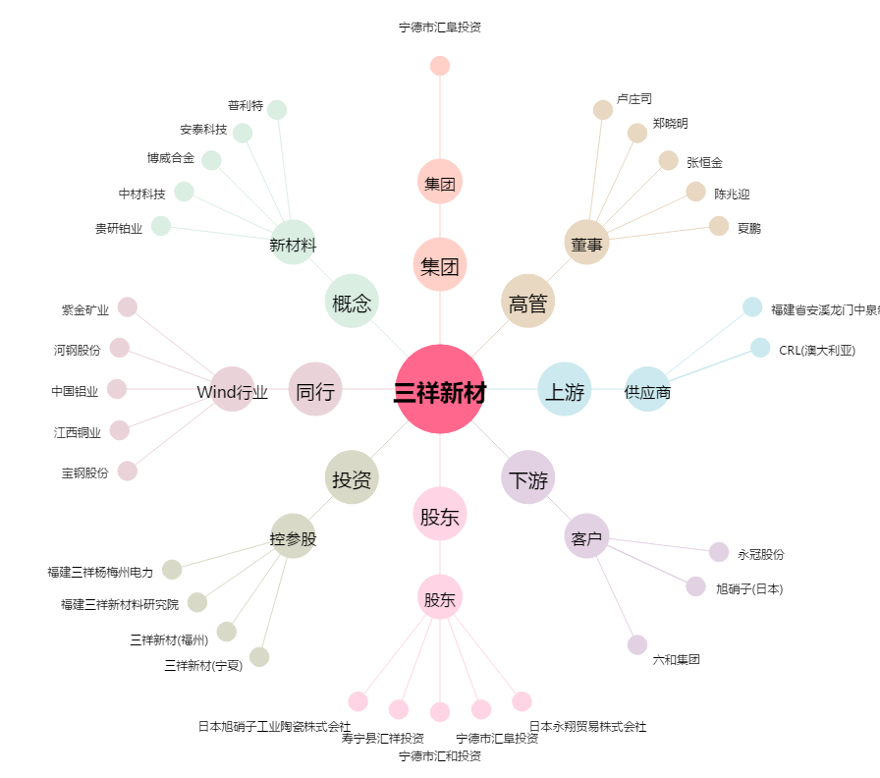
三祥新材[603663.SH] - 关系概览图

